PH2
1) | マスタ系
 | 基本３機能
 |  | ・リスト
 |  | ・詳細表示/変更
 |  | ・新規追加
 | 対象：
 |  | ①顧客マスタ管理（BP、取引先）
 |  | ②勘定科目マスタ管理
 |  | ③部門マスタ
 |  | ④社員タイプマスタ
 |  | ⑤税区分マスタ

２） | 経費管理
 | 途中ですが、再開発
 | 一般経費、固定費用について
 | ①入力、リスト、変更できる機能
 | ②月単位の金額合計、指定期間の金額合計機能
 | ③更新か/不か機能
 |  | 月次処理（会計へ）後、更新不可
 | 既存ソースの上、下記機能追加

以下は2024/4から（兼業の方が納品していないので、同じ機能を再開発）
 | PH2マスタスケジュール継続の対応内容（2024/4から）

 | TODO1:下記経費種類をマスタ化する
 |  |  | （マスタ化＝リスト、新規、更新機能）
 |  | 一般経費イメージ：
 |  |  | 接待交際費
 |  |  |  | 発生日付、担当者、理由、場所、金額、承認者、承認日、

 |  | 固定経費イメージ：
 |  |  | 家賃
 |  |  | 水道光熱費
 |  |  | 保険（事務所）
 |  |  | AWS（社内管理システム）費用
 |  |  | ZOOM費用
 |  |  | ドメイン費用（年1回）

 | TODO2:経費証跡機能
 |  | 経費ごと、証跡（PDFファイル、あるいは画像などファイル）２ファイル管理できる
 |  |  | （アップロード/ダウンロード機能）

 | 既存(emsm）：
 |  | DOC/基本設計/基本設計_emsm_経費管理.xlsx

 |  | src/main/java/com/softtech/controller/ExpenseInfoController.java
 |  | src/main/java/com/softtech/controller/ExpenseListController.java
 |  | src/main/java/com/softtech/entity/ExpenseListEntity.java
 |  | src/main/java/com/softtech/mappers/ExpenseListMapper.java
 |  | src/main/java/com/softtech/service/ExpenseInfoService.java
 |  | src/main/java/com/softtech/service/ExpenseListService.java
 |  | src/main/resources/application.properties
 |  | src/main/resources/mybatis/mapper/ExpenseListMapper.xml
 |  | src/main/webapp/WEB-INF/expenseInfo.jsp
 |  | src/main/webapp/WEB-INF/expenseList.jsp

４) | 支払管理
 | BP社へ支払を管理する
 | リスト・変更、新規追加機能
 | 請求書をアップロードして管理する機能
 | 月初、事務メールからBPさんからの請求書を拾う（手動）
 | システムにアップロードする。
 | 全部マスタする
以下は2024/4から
 | PH2マスタスケジュール継続の対応内容（2024/4から）
 |  | １）マスタか
 |  |  | 成果物：DB、CreateSQL、管理画面（リスト機能、更新機能、新規機能）
 |  |  | ① | 受注元顧客（現在のcompayテーブル）
 |  |  | ② | 発注先顧客
 |  |  | ③ | 発注先顧客の社員
 |  |  | ④ | 発注先契約

 |  | ２）機能修正、追加
 |  |  | 既存資料：
 |  |  |  | 基本設計書：
 |  |  |  |  | emsm\DOC\基本設計\基本設計_emsm_支払い管理リスト.xlsx
 |  |  |  |  | emsm\DOC\基本設計\基本設計_emsm_支払い管理新規登録.xlsx
 |  |  |  |  | emsm\DOC\基本設計\基本設計_emsm_支払い管理リスト更新.xlsx
 |  |  |  | ソース（emsm）：
 |  |  |  |  | src/main/java/com/softtech/actionForm/PaymentFormBean.java
 |  |  |  |  | src/main/java/com/softtech/actionForm/PaymentListFormBean.java
 |  |  |  |  | src/main/java/com/softtech/controller/PaymentController.java
 |  |  |  |  | src/main/java/com/softtech/entity/Payment.java
 |  |  |  |  | src/main/java/com/softtech/mappers/PaymentMapper.java
 |  |  |  |  | src/main/java/com/softtech/service/PaymentService.java
 |  |  |  |  | src/main/java/com/softtech/service/PaymentServiceImpl.java
 |  |  |  |  | src/main/resources/mybatis/mapper/PaymentMapper.xml
 |  |  |  |  | src/main/webapp/WEB-INF/paymentAdd.jsp
 |  |  |  |  | src/main/webapp/WEB-INF/paymentEdit.jsp
 |  |  |  |  | src/main/webapp/WEB-INF/paymentList.jsp
 |  | 改修依頼：
 |  |  | ①既存ソース修正：
 |  |  |  | 上記ソースを基本設計書と一致していない所に、基本設計書通りに修正。（エラーメッセージなど）

 |  |  | ②改修
 |  |  |  | ・変更画面の改修
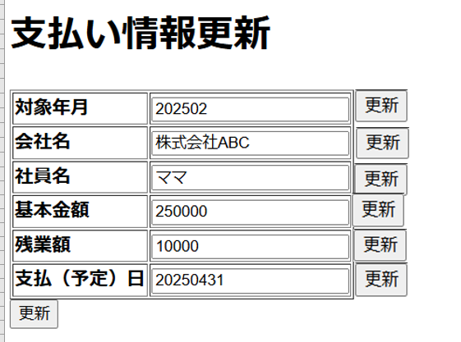

改修１：更新ボタンを削除

改修2：会社名、社員名項目直接入力→セレクトボックスから選択
会社名の元データ：発注先顧客マスタ
社員名の元データ：発注先顧客の社員マスタ
改修３：基本金額は発注先契約マスタから自動入力

 |  |  |  | ・新規画面の改修
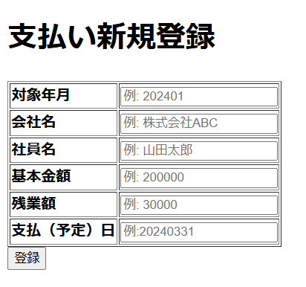

改修４：更新画面の改修２、改修３と同じ

 |  | 改修依頼の成果物：
 |  |  | 基本設計書、詳細設計書、ソース、単体テスト、結合テストの仕様書およびエビデンス

５） | 銀行口座管理 |  |  |  |  | eLTax/eTax | 雇用/厚生 は既に自動控除
 | 口座通帳から下記内容を拾う
 |  | 手数料
 |  | 消費税 |  | ？
 |  | 法人税 |  | ？
 |  | 住民税 |  | ？

 |  | 厚生： |  | 給料上のデータと突合し、一致するかを判断
 |  | 雇用： |  | 給料上のデータと突合し、一致するかを判断

６) | 会計-仕訳帳
 |  | 直接に仕訳入力できる。
 |  | 月次処理で、下記機能から導入できる
 |  |  | ・給料管理
 |  |  | ・請求管理
 |  |  | ・支払管理

７) | 試算表
 |  | 月単位で試算機能
 |  | 期間指定で試算

8) | 月次処理 |  |  | バッチ
 | 下記データを仕訳に導入
 |  | ・給料管理
 |  | ・請求管理
 |  | ・支払管理

